Gràfics (Grau)
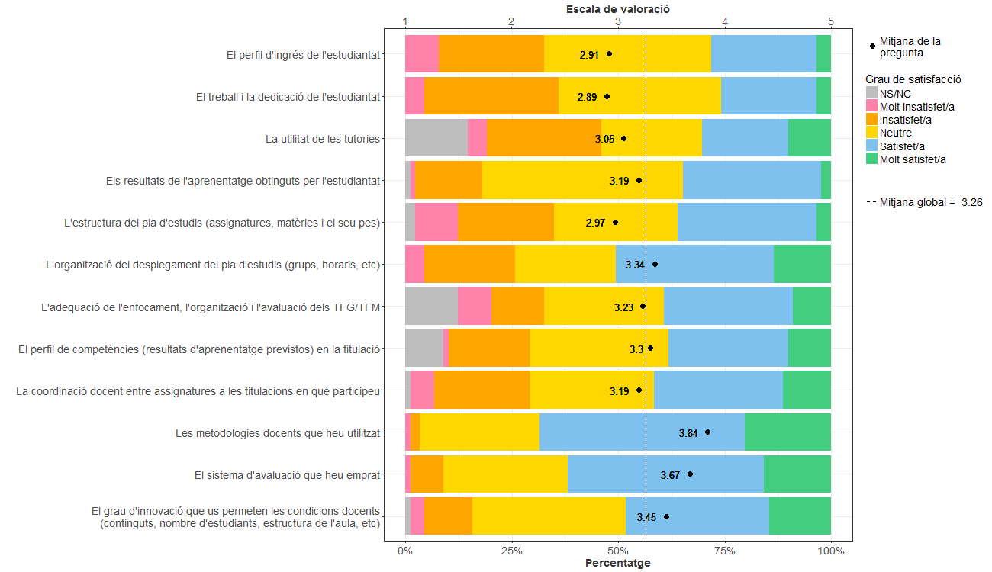
Enquesta de satisfacció del PDI de l'Escola Tècnica Superior d'Enginyeria de Camins, Canals i Ports de Barcelona

PDI que fa docència a titulacions de Grau
Indiqueu la vostra satisfacció amb:

Gràfics (Màster)
Enquesta de satisfacció del PDI de l'Escola Tècnica Superior d'Enginyeria de Camins, Canals i Ports de Barcelona

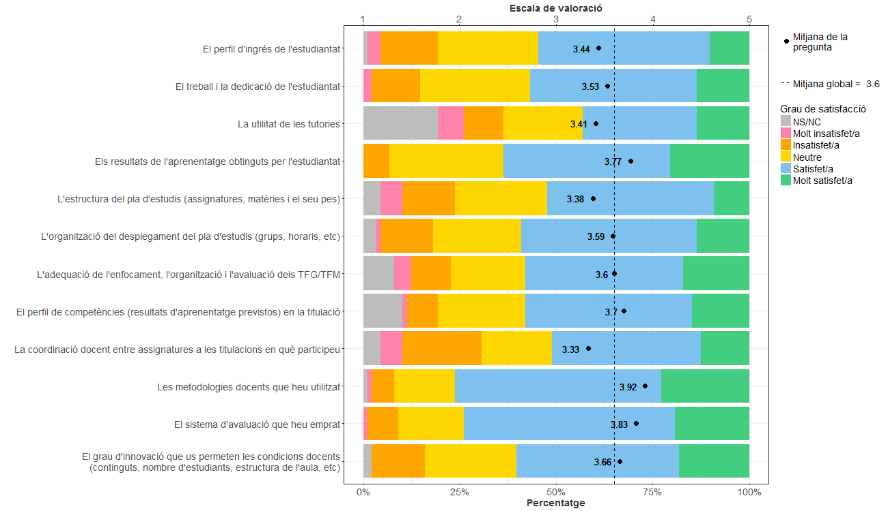
PDI que fa docència a titulacions de Màster
Indiqueu la vostra satisfacció amb:

Gràfics (Grau i Màster)
Enquesta de satisfacció del PDI de l'Escola Tècnica Superior d'Enginyeria de Camins, Canals i Ports de Barcelona

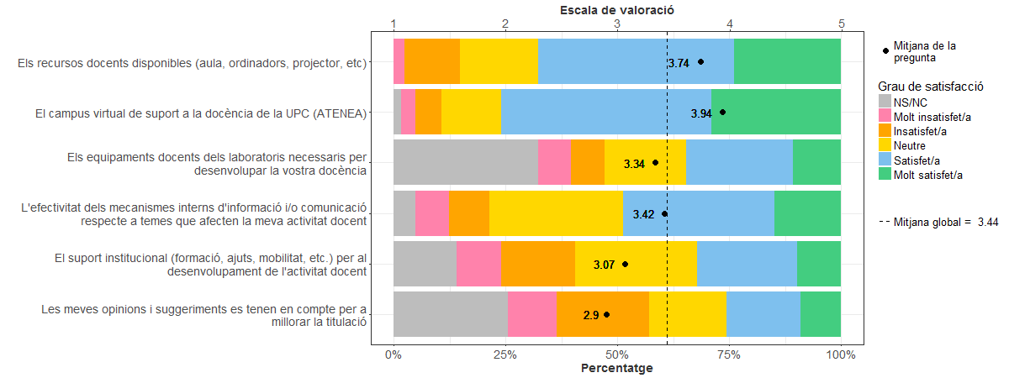
PDI que fa docència a titulacions de Grau i Màster
Indiqueu la vostra satisfacció amb:

